Накладная-№3
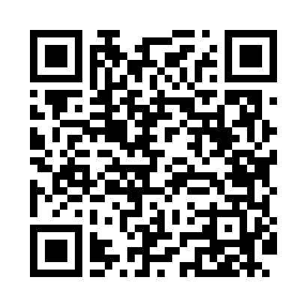
Номер товарно-транспортной накладной: |  |  | Торговый представитель: Kamol aka
Поставщик: Toshkent falcon fly 2 |  |  | Телефон торгового представителя: +998979626299
Дата отгрузки: 16.12.2025 |  |  | Контрагент: """" Klient
Дата консигнации: |  |  | Адрес:
Доставщик: |  |  | Телефон:
Телефон доставщика:
Время заказа: 16.12.2025 13:50:30
№ | Штрих-код | Название товаров (работ,услуг) | Количество | Количество в кейсе | Цена | Сумма
 |  |  | 12 |  |  | 272800
1 | 2011518560090 | Вилка Арзон роза10 пс HS-78-17 | 10 | 10 шт. | 10,000 | 100,000
2 | 6911582703354 | Швабра для мытья пола 211-008 38CM DB-83-6 | 2 | 2 шт. | 86,400 | 172,800
Итого: 272800

